Главная
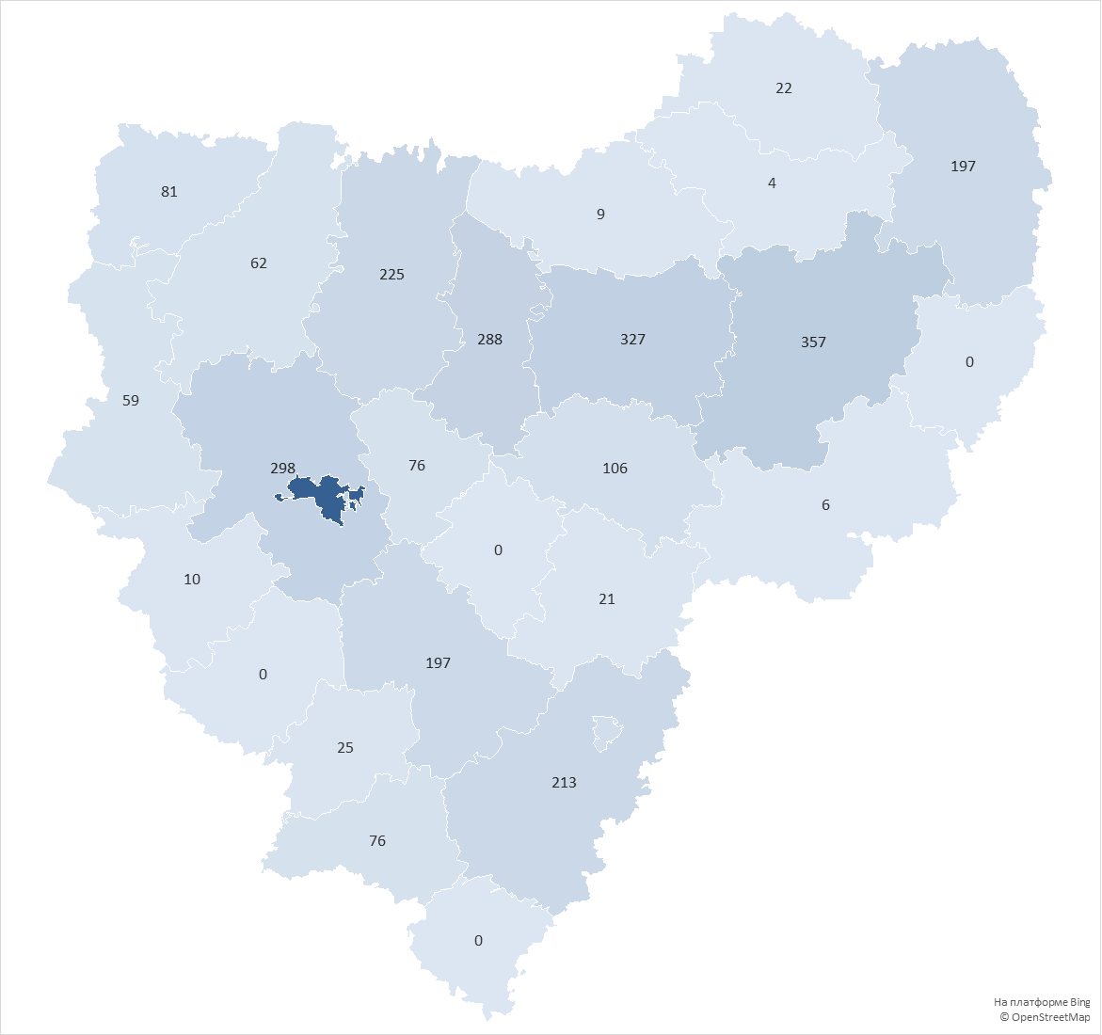
округ | Количество домов в управлении
городской округ Смоленск | 1974
Вяземский округ | 357
Сафоновский округ | 327
Смоленский округ | 298
Ярцевский округ | 288
Духовщинский округ | 225
Рославльский округ | 213
Гагаринский округ | 197
Починковский округ | 197
городской округ Десногорск | 112
Дорогобужский округ | 106
Велижский округ | 81
Кардымовский округ | 76
Шумячский округ | 76
Демидовский округ | 62
Руднянский округ | 59
Хиславичский округ | 25
Сычевский округ | 22
Ельнинский округ | 21
Краснинский округ | 10
Холм-Жирковский округ | 9
Угранский округ | 6
Новодугинский округ | 4
Глинковский округ | 0
Ершичский округ | 0
Монастырщинский округ | 0
Темкинский округ | 0
Всего: | 4745

